GUÍAS CALENDARIOS AGO-DIC 2013
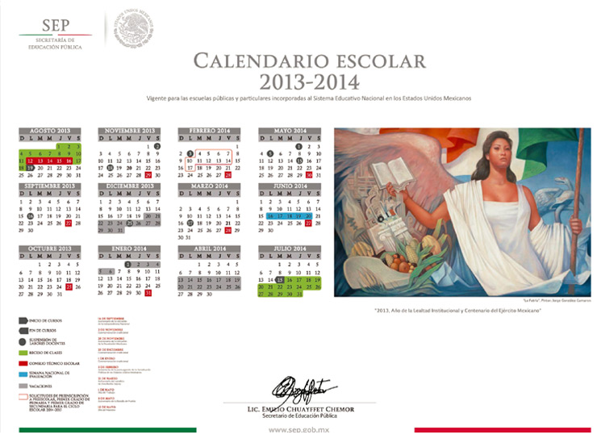
 | GUÍA PARA ASIGNACIÓN DE DÍAS | PESO | DÍAS HABILES ESTIMADOS |  |  | FÓRMULAS
 | UNIDAD | % | POR UNIDAD | ACUMULADOS
 | 1 | 15% | 11.5 | 11.5
 | 2 | 20% | 15.4 | 27.0
 | 3 | 15% | 11.5 | 38.5
 | 4 | 30% | 23.1 | 61.6
 | 5 | 20% | 15.4 | 77.0
 | 6 |  | 0.0 | 77.0
 | 7 |  | 0.0 | 77.0
 | 8 |  | 0.0 | 77.0
 |  |  |  | 77.0
 | TOTAL | 100% | 77.0

 |  |  | DIAS
SEMANA | DÍA | EVENTO | DISP | ACUM | OBSERVACIONES
1 | 2013-08-19 |  | 1 | 1 | INICIO DE CLASES
 | 2013-08-20 |  | 1 | 2
 | 2013-08-21 |  | 1 | 3
 | 2013-08-22 |  | 1 | 4
 | 2013-08-23 |  | 1 | 5
2 | 2013-08-26 |  | 1 | 6
 | 2013-08-27 |  | 1 | 7
 | 2013-08-28 |  | 1 | 8
 | 2013-08-29 |  | 1 | 9
 | 2013-08-30 |  | 1 | 10
3 | 2013-09-02 |  | 1 | 11
 | 2013-09-03 |  | 1 | 12
 | 2013-09-04 |  | 1 | 13
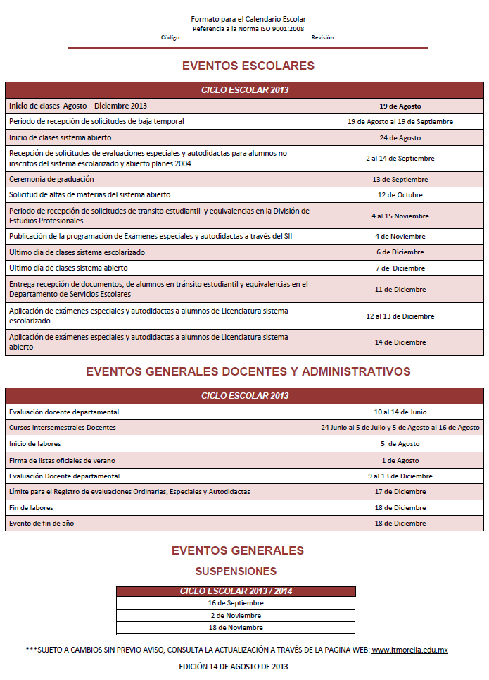
 | 2013-09-05 |  | 1 | 14
 | 2013-09-06 |  | 1 | 15
4 | 2013-09-09 |  | 1 | 16
 | 2013-09-10 |  | 1 | 17
 | 2013-09-11 |  | 1 | 18
 | 2013-09-12 |  | 1 | 19
 | 2013-09-13 |  | 1 | 20
5 | 2013-09-16 | FESTIVO |  | 20
 | 2013-09-17 |  | 1 | 21
 | 2013-09-18 |  | 1 | 22
 | 2013-09-19 |  | 1 | 23
 | 2013-09-20 |  | 1 | 24
6 | 2013-09-23 |  | 1 | 25
 | 2013-09-24 |  | 1 | 26
 | 2013-09-25 |  | 1 | 27
 | 2013-09-26 |  | 1 | 28
 | 2013-09-27 |  | 1 | 29
7 | 2013-09-30 | FESTIVO |  | 29
 | 2013-10-01 |  | 1 | 30
 | 2013-10-02 |  | 1 | 31
 | 2013-10-03 |  | 1 | 32
 | 2013-10-04 |  | 1 | 33
8 | 2013-10-07 |  | 1 | 34
 | 2013-10-08 |  | 1 | 35
 | 2013-10-09 |  | 1 | 36
 | 2013-10-10 |  | 1 | 37
 | 2013-10-11 |  | 1 | 38
9 | 2013-10-14 |  | 1 | 39
 | 2013-10-15 |  | 1 | 40
 | 2013-10-16 |  | 1 | 41
 | 2013-10-17 |  | 1 | 42
 | 2013-10-18 |  | 1 | 43
10 | 2013-10-21 |  | 1 | 44
 | 2013-10-22 |  | 1 | 45
 | 2013-10-23 |  | 1 | 46
 | 2013-10-24 |  | 1 | 47
 | 2013-10-25 |  | 1 | 48
11 | 2013-10-28 |  | 1 | 49
 | 2013-10-29 |  | 1 | 50
 | 2013-10-30 |  | 1 | 51
 | 2013-10-31 |  | 1 | 52
 | 2013-11-01 |  | 1 | 53
12 | 2013-11-04 |  | 1 | 54
 | 2013-11-05 |  | 1 | 55
 | 2013-11-06 |  | 1 | 56
 | 2013-11-07 |  | 1 | 57
 | 2013-11-08 |  | 1 | 58
13 | 2013-11-11 |  | 1 | 59
 | 2013-11-12 |  | 1 | 60
 | 2013-11-13 |  | 1 | 61
 | 2013-11-14 |  | 1 | 62
 | 2013-11-15 |  | 1 | 63
14 | 2013-11-18 | FESTIVO |  | 63
 | 2013-11-19 |  | 1 | 64
 | 2013-11-20 |  | 1 | 65
 | 2013-11-21 |  | 1 | 66
 | 2013-11-22 |  | 1 | 67
15 | 2013-11-25 |  | 1 | 68
 | 2013-11-26 |  | 1 | 69
 | 2013-11-27 |  | 1 | 70
 | 2013-11-28 |  | 1 | 71
 | 2013-11-29 |  | 1 | 72
16 | 2013-12-02 |  | 1 | 73
 | 2013-12-03 |  | 1 | 74
 | 2013-12-04 |  | 1 | 75
 | 2013-12-05 |  | 1 | 76
 | 2013-12-06 |  | 1 | 77 | ULTIMO DÍA DE CLASES

 |  | DÍAS HÁBILES TEÓRICOS: | 77

